Solicitud gráfica
 | Área: | Ciencias Naturales |  |  | Fecha:
 | Grado: | 6 |  |  | 2015-04-29
 | Título del tema: | Nutrición de los seres vivos |  |  | ¿Cuaderno de estudio o recurso? | Cuaderno de Estudio
 | Editor: | Fausto Sáenz Jiménez

 | Código guión o recurso: | CN_06_04_CO | ← Para determinar este código, visite la hoja de Ayuda
 |  |  |  |  | ESPECIFICACIÓN DE ARCHIVOS A ENTREGAR
Núm. | Archivo Shutterstock o ruta en web | Imagen para: | Tipo | Formato | Nombre imagen SMALL | Tamaño imagen SMALL | Nombre imagen ZOOM | Tamaño imagen ZOOM | Descripción | Observaciones
IMG01 | Fitoplancton 271039148 Zooplancton 172081886 Tiburón 68270977 Atún, caballa y arenque 62792491 | Cuaderno de Estudio | Ilustración | Horizontal | CN_06_04_CO_IMG01_small | 526 x 370 px | CN_06_04_CO_IMG01_zoom | 800 x 600 px | Seres vivos intercambio de energía entre sí y con el medio en cadena trófica | 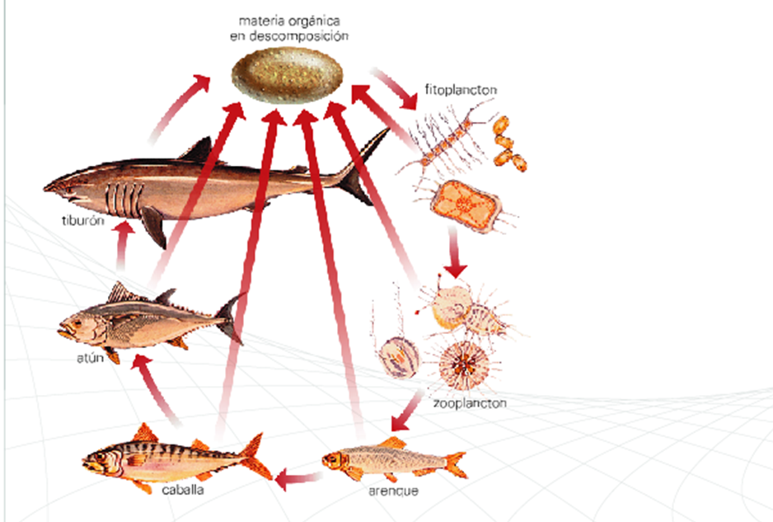 Organizar las imágenes con el texto y el formato de esta imagen de referencia:
IMG02 | sistema circulatorio: 219290200 sistema respiratorio: 228843106 sistema excretor: 228843181 sistema digestivo: 153338039 célula: 122677939 | Cuaderno de Estudio | Ilustración | Horizontal | CN_06_04_CO_IMG02_small | 526 x 370 px | CN_06_04_CO_IMG02_zoom | 800 x 600 px | Sistemas del cuerpo humano involucrados en el proceso de nutrición | 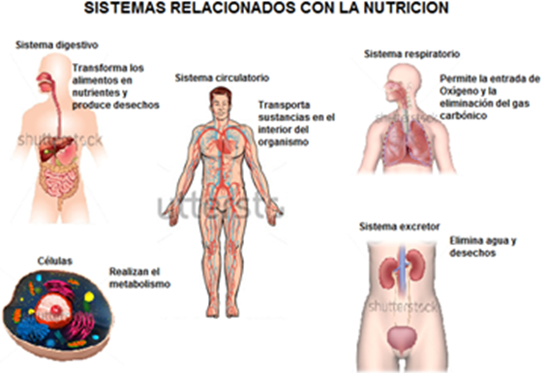 Organizar las imágenes con el texto y el formato de esta imagen de referencia:
IMG03 | Códigos: 86262721/ 111601979 / 117645061 | Cuaderno de Estudio | Fotografía | Horizontal | CN_06_04_CO_IMG03_small | 526 x 370 px | CN_06_04_CO_IMG03_zoom | 800 x 600 px | Organismos autótrofos, plantas, bacterias y algas | Organizar las imágenes una a lado de la otra
IMG04 | Códigos: 106640027 / 153315791 / 133217489 / 616264185097680722 | Cuaderno de Estudio | Fotografía | Horizontal | CN_06_04_CO_IMG04_small | 526 x 370 px | CN_06_04_CO_IMG04_zoom | 800 x 600 px | Organismos heterótrofos animales, hongos, protozoos y bacterias | Elaborar un mosaico con las imágenes sugeridas
IMG05 | 166005350 | Cuaderno de Estudio | Fotografía | Horizontal | CN_06_04_CO_IMG05_small | 526 x 370 px | CN_06_04_CO_IMG05_zoom | 800 x 600 px | Cadena alimenticia
IMG06 | Código: 110427089 y 199771529 | Cuaderno de Estudio | Fotografía | Horizontal | CN_06_04_CO_IMG06_small | 526 x 370 px | CN_06_04_CO_IMG06_zoom | 800 x 600 px | Alimentos naturales y procesados | Credito imagen 199771529 Para uso editorial exclusivamente. Queda prohibido el uso de esta imagen para propósitos promocionales o de publicidad. Crédito Editorial: Vipavlenkoff / Shutterstock.com
IMG07 | Código: 58711744 | Cuaderno de Estudio | Fotografía | Horizontal | CN_06_04_CO_IMG07_small | 526 x 370 px | CN_06_04_CO_IMG07_zoom | 800 x 600 px | Alimentos constructores, reguladores y energéticos | 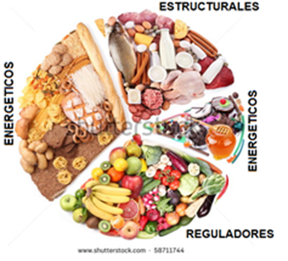 Incluir el texto que se sugiere en la imagen de referencia
IMG08 | 132337199 | Cuaderno de Estudio | Fotografía | Vertical | CN_06_04_CO_IMG08_small | 526 x 370 px | CN_06_04_CO_IMG08_zoom | 800 x 600 px | Carbohidratos, lípidos y proteínas
IMG09 | 104022737 | Cuaderno de Estudio | Fotografía | Horizontal | CN_06_04_CO_IMG09_small | 526 x 370 px | CN_06_04_CO_IMG09_zoom | 800 x 600 px | Difusión y transporte activo | 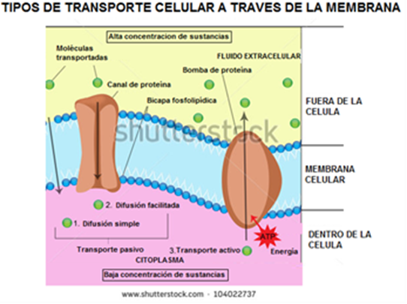 Traducir el texto como se sugiere en la imagen de referencia
IMG10 | http://4.bp.blogspot.com/-_7zhb3VT5h8/UznzSIKAibI/AAAAAAAAAG4/DWPMadwbJlI/s1600/FAGOCITOSIS+Y+PINOCITOSIS+IMAGEN.jpg | Cuaderno de Estudio | Fotografía | Horizontal | CN_06_04_CO_IMG10_small | 526 x 370 px | CN_06_04_CO_IMG10_zoom | 800 x 600 px | Fagocitosis y pinocitosis celular
IMG11 | 255673312 | Cuaderno de Estudio | Fotografía | Vertical | CN_06_04_CO_IMG11_small | 526 x 370 px | CN_06_04_CO_IMG11_zoom | 800 x 600 px | Bacteria en intestino humano
IMG12 | 175167698 | Cuaderno de Estudio | Fotografía | Horizontal | CN_06_04_CO_IMG12_small | 526 x 370 px | CN_06_04_CO_IMG12_zoom | 800 x 600 px | Yogurt
IMG13 | 264384158 | Cuaderno de Estudio | Fotografía | Horizontal | CN_06_04_CO_IMG13_small | 526 x 370 px | CN_06_04_CO_IMG13_zoom | 800 x 600 px | “sistema digestivo” en protozoos, peristoma… | Reañizar la traducción de los términos teniendo como referencia la siguiente ilustración: http://reproduccionasexual.galeon.com/images/pagina1.gif
IMG14 | mandarina 246287323 scientific illustration - aspergillus mold Número de la imagen 187257827 hoja 201849010 penicillium Número de la imagen 204837403 diseases on leaves Número de la imagen 227379823 Fungal infections on a green leaf of Polygonatum Número de la imagen 216783403 | Cuaderno de Estudio | Ilustración | Horizontal | CN_06_04_CO_IMG14_small | 526 x 370 px | CN_06_04_CO_IMG14_zoom | 800 x 600 px | Hongos | Elaborar ilustración a modo de mosaico, incluyendo las imágenes propuestas.
IMG15 | 71038528 | Cuaderno de Estudio | Fotografía | Horizontal | CN_06_04_CO_IMG15_small | 526 x 370 px | CN_06_04_CO_IMG15_zoom | 800 x 600 px | Estomas | Muestra http://recursostic.educacion.es/secundaria/edad/2esobiologia/2quincena7/actividades/estomas.jpg
IMG16 | 91591553 | Cuaderno de Estudio | Fotografía | Vertical | CN_06_04_CO_IMG16_small | 526 x 370 px | CN_06_04_CO_IMG16_zoom | 800 x 600 px | Cloroplastos
IMG17 | 157035056 | Cuaderno de Estudio | Fotografía | Vertical | CN_06_04_CO_IMG17_small | 526 x 370 px | CN_06_04_CO_IMG17_zoom | 800 x 600 px | Xilema y floema
IMG18 | 142495639 | Cuaderno de Estudio | Fotografía | Horizontal | CN_06_04_CO_IMG18_small | 526 x 370 px | CN_06_04_CO_IMG18_zoom | 800 x 600 px | Animal comiendo
IMG19 | 121635004 | Cuaderno de Estudio | Fotografía | Horizontal | CN_06_04_CO_IMG19_small | 526 x 370 px | CN_06_04_CO_IMG19_zoom | 800 x 600 px | Respiración en peces | Muestras http://bibliotecadigital.ilce.edu.mx/sites/telesecundaria/tsa03g01v02/imgs/032-06.gif

